Espectro
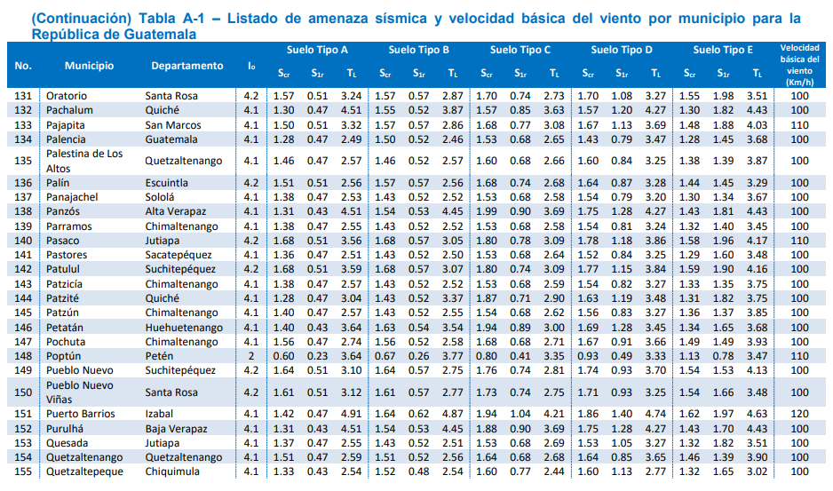
 |  |  | ESPECTRO DE DISEÑO SISMICO

 |  | Nivel de Protección Sísmica

 |  |  |  | Amenazas Sísmicas |  |  | Velocidad Básica del Viento
Departamento |  | Municipio |  | Io | Scr | S1r | Km/h
Quetzaltenango |  | Quetzaltenango |  | 4.1 | 1.46 | 1.39 | 100

Clasificación de Obra

Clasificación de la obra |  | Ordinaria |  | Nivel de Protección |  | D
Indice de Sismisidad (Io) |  | 4.1 |  | Sísmica

Probabilidad de Exceder el Sismo de Diseño |  |  |  | 10 % en 50 años

Tipo de Sismo |  | Sismo Ordinario

Ajustes por Clase de Sitio

Clase de Sitio = |  | E
Fa = |  | 1 |  | Scs = | 1.46
Fv = |  | 1 |  | S1s = | 1.39

Ajustes por Intensidades Sísmicas Especiales

Tipo de Fuente |  | A |  | Na = | 1
Distancia más cercana |  | ≥ 15 Km |  | Nv = | 1
a Fuente Sísmica (Km)
 |  |  |  | Scs = | 1.46
 |  |  |  | S1s = | 1.39

 |  | Probabilidad Nominal de Ocurrencia de los Sismos de Diseño

Kd = | 0.66 |  | Scd = | 0.9636 |  | AMSd | 0.38544 | COEFICIENTE CS RESULTANTE | 0.24 | CELDA E72
 |  |  | S1d = | 0.9174 |  | Svd | 0.19272

 |  |  | Períodos de Vibración de Transición

Ts = | 0.95205479452 |  | To = | 0.1904109589

 |  | Ordenada Espectral para Cualquier Período de Vibración
 |  |  | Espectros Genéricos Probables
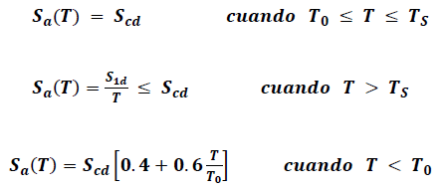
Sa (T) = | 0.9636

Sa (T) = | 0.9174 | /T

Sa (T) = | 3.4218198561 | T

 |  |  | Tipología Estructural

 |  |  |  |  | R = | 4
Sistema Estructural |  |  |  |  | ΩR = | 3
Sistema General |  |  | E3 |  | Cd = | 3.5
Marcos y muros estructurales |  |  |  |  | Nivel de | D
 |  |  |  |  | Protección
Material |  |  |  |  | Limite de | 33
De concreto reforzado DA |  |  |  |  | Altura

 |  |  | Cálculo de Coeficiente Sísmico

hn (m) = | 16 |  | Ta = | 0.392
Kt = | 0.049 |  | T = | 0.392
x = | 0.75

Sa (T) = | 0.9636
 |  |  | Sa (T) = | 0.9636
Sa (T) = | 2.3403061224
 |  |  | Cs = | 0.2409
Sa (T) = | 1.5757009036

 |  |  | Valores Mínimos de Cs
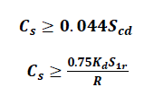
 |  |  | Cs = | 0.0423984
Cs = | 0.2409
 |  |  | Cs = | 0.1720125

 |  |  | Tablas y Gráficas

T | Sa (T) | T2 | Cs
0 | 0.38544 | 0 | 0.09636
0.05 | 0.53725899281 | 0.05 | 0.1343147482
0.1 | 0.68907798561 | 0.1 | 0.1722694964
0.15 | 0.84089697842 | 0.15 | 0.2102242446
0.2 | 0.9636 | 0.2 | 0.2409
0.25 | 0.9636 | 0.25 | 0.2409
0.3 | 0.9636 | 0.3 | 0.2409
0.35 | 0.9636 | 0.35 | 0.2409
0.4 | 0.9636 | 0.4 | 0.2409
0.45 | 0.9636 | 0.45 | 0.2409
0.5 | 0.9636 | 0.5 | 0.2409
0.55 | 0.9636 | 0.55 | 0.2409
0.6 | 0.9636 | 0.6 | 0.2409
0.65 | 0.9636 | 0.65 | 0.2409
0.7 | 0.9636 | 0.7 | 0.2409
0.75 | 0.9636 | 0.75 | 0.2409
0.8 | 0.9636 | 0.8 | 0.2409
0.85 | 0.9636 | 0.85 | 0.2409
0.9 | 0.9636 | 0.9 | 0.2409
0.95 | 0.9636 | 0.95 | 0.2409
1 | 0.9174 | 1 | 0.22935
1.05 | 0.87371428571 | 1.05 | 0.21842857143
1.1 | 0.834 | 1.1 | 0.2085
1.15 | 0.79773913043 | 1.15 | 0.19943478261
1.2 | 0.7645 | 1.2 | 0.191125
1.25 | 0.73392 | 1.25 | 0.18348
1.3 | 0.70569230769 | 1.3 | 0.17642307692
1.35 | 0.67955555556 | 1.35 | 0.16988888889
1.4 | 0.65528571429 | 1.4 | 0.16382142857
1.45 | 0.63268965517 | 1.45 | 0.15817241379
1.5 | 0.6116 | 1.5 | 0.1529
1.55 | 0.59187096774 | 1.55 | 0.14796774194
1.6 | 0.573375 | 1.6 | 0.14334375
1.65 | 0.556 | 1.65 | 0.139
Cs (T)
1.7 | 0.53964705882 | 1.7 | 0.13491176471
1.75 | 0.52422857143 | 1.75 | 0.13105714286
1.8 | 0.50966666667 | 1.8 | 0.12741666667
1.85 | 0.49589189189 | 1.85 | 0.12397297297
1.9 | 0.48284210526 | 1.9 | 0.12071052632
1.95 | 0.47046153846 | 1.95 | 0.11761538462
2 | 0.4587 | 2 | 0.114675
2.05 | 0.44751219512 | 2.05 | 0.11187804878
2.1 | 0.43685714286 | 2.1 | 0.10921428571
2.15 | 0.42669767442 | 2.15 | 0.1066744186
2.2 | 0.417 | 2.2 | 0.10425
2.25 | 0.40773333333 | 2.25 | 0.10193333333
2.3 | 0.39886956522 | 2.3 | 0.099717391304
2.35 | 0.39038297872 | 2.35 | 0.097595744681
2.4 | 0.38225 | 2.4 | 0.0955625
2.45 | 0.37444897959 | 2.45 | 0.093612244898
2.5 | 0.36696 | 2.5 | 0.09174
2.55 | 0.35976470588 | 2.55 | 0.089941176471
2.6 | 0.35284615385 | 2.6 | 0.088211538462
2.65 | 0.34618867925 | 2.65 | 0.086547169811
2.7 | 0.33977777778 | 2.7 | 0.084944444444
2.75 | 0.3336 | 2.75 | 0.0834
2.8 | 0.32764285714 | 2.8 | 0.081910714286
2.85 | 0.32189473684 | 2.85 | 0.080473684211
2.9 | 0.31634482759 | 2.9 | 0.079086206897
2.95 | 0.31098305085 | 2.95 | 0.077745762712
3 | 0.3058 | 3 | 0.07645
3.05 | 0.30078688525 | 3.05 | 0.075196721311
3.1 | 0.29593548387 | 3.1 | 0.073983870968
3.15 | 0.29123809524 | 3.15 | 0.07280952381
3.2 | 0.2866875 | 3.2 | 0.071671875
3.25 | 0.28227692308 | 3.25 | 0.070569230769
3.3 | 0.278 | 3.3 | 0.0695
3.35 | 0.27385074627 | 3.35 | 0.068462686567
3.4 | 0.26982352941 | 3.4 | 0.067455882353
3.45 | 0.26591304348 | 3.45 | 0.06647826087
3.5 | 0.26211428571 | 3.5 | 0.065528571429
3.55 | 0.25842253521 | 3.55 | 0.064605633803
3.6 | 0.25483333333 | 3.6 | 0.063708333333
3.65 | 0.25134246575 | 3.65 | 0.062835616438
3.7 | 0.24794594595 | 3.7 | 0.061986486486
3.75 | 0.24464 | 3.75 | 0.06116
3.8 | 0.24142105263 | 3.8 | 0.060355263158
3.85 | 0.23828571429 | 3.85 | 0.059571428571
3.9 | 0.23523076923 | 3.9 | 0.058807692308
3.95 | 0.23225316456 | 3.95 | 0.058063291139
4 | 0.22935 | 4 | 0.0573375
4.05 | 0.22651851852 | 4.05 | 0.05662962963
4.1 | 0.22375609756 | 4.1 | 0.05593902439
4.15 | 0.22106024096 | 4.15 | 0.055265060241
4.2 | 0.21842857143 | 4.2 | 0.054607142857
4.25 | 0.21585882353 | 4.25 | 0.053964705882
4.3 | 0.21334883721 | 4.3 | 0.053337209302
4.35 | 0.21089655172 | 4.35 | 0.052724137931
4.4 | 0.2085 | 4.4 | 0.052125
4.45 | 0.20615730337 | 4.45 | 0.051539325843
4.5 | 0.20386666667 | 4.5 | 0.050966666667
4.55 | 0.20162637363 | 4.55 | 0.050406593407
4.6 | 0.19943478261 | 4.6 | 0.049858695652
4.65 | 0.19729032258 | 4.65 | 0.049322580645
4.7 | 0.19519148936 | 4.7 | 0.04879787234
4.75 | 0.19313684211 | 4.75 | 0.048284210526
4.8 | 0.191125 | 4.8 | 0.04778125
4.85 | 0.18915463918 | 4.85 | 0.047288659794
4.9 | 0.1872244898 | 4.9 | 0.046806122449
4.95 | 0.18533333333 | 4.95 | 0.046333333333
5 | 0.18348 | 5 | 0.04587
5.05 | 0.18166336634 | 5.05 | 0.045415841584
5.1 | 0.17988235294 | 5.1 | 0.044970588235
5.15 | 0.17813592233 | 5.15 | 0.044533980583
5.2 | 0.17642307692 | 5.2 | 0.044105769231
5.25 | 0.17474285714 | 5.25 | 0.043685714286
5.3 | 0.17309433962 | 5.3 | 0.043273584906
5.35 | 0.17147663551 | 5.35 | 0.042869158879
5.4 | 0.16988888889 | 5.4 | 0.042472222222
5.45 | 0.16833027523 | 5.45 | 0.042082568807
5.5 | 0.1668 | 5.5 | 0.0417
5.55 | 0.1652972973 | 5.55 | 0.041324324324
5.6 | 0.16382142857 | 5.6 | 0.040955357143
5.65 | 0.16237168142 | 5.65 | 0.040592920354
5.7 | 0.16094736842 | 5.7 | 0.040236842105
5.75 | 0.15954782609 | 5.75 | 0.039886956522
5.8 | 0.15817241379 | 5.8 | 0.039543103448
5.85 | 0.15682051282 | 5.85 | 0.039205128205
5.9 | 0.15549152542 | 5.9 | 0.038872881356
5.95 | 0.15418487395 | 5.95 | 0.038546218487
6 | 0.1529 | 6 | 0.038225
6.05 | 0.15163636364 | 6.05 | 0.037909090909
6.1 | 0.15039344262 | 6.1 | 0.037598360656
6.15 | 0.14917073171 | 6.15 | 0.037292682927
6.2 | 0.14796774194 | 6.2 | 0.036991935484
6.25 | 0.146784 | 6.25 | 0.036696
6.3 | 0.14561904762 | 6.3 | 0.036404761905
6.35 | 0.14447244094 | 6.35 | 0.036118110236
6.4 | 0.14334375 | 6.4 | 0.0358359375
6.45 | 0.14223255814 | 6.45 | 0.035558139535
6.5 | 0.14113846154 | 6.5 | 0.035284615385
6.55 | 0.1400610687 | 6.55 | 0.035015267176
6.6 | 0.139 | 6.6 | 0.03475
6.65 | 0.13795488722 | 6.65 | 0.034488721805
6.7 | 0.13692537313 | 6.7 | 0.034231343284
6.75 | 0.13591111111 | 6.75 | 0.033977777778
6.8 | 0.13491176471 | 6.8 | 0.033727941176
6.85 | 0.1339270073 | 6.85 | 0.033481751825
6.9 | 0.13295652174 | 6.9 | 0.033239130435
6.95 | 0.132 | 6.95 | 0.033
7 | 0.13105714286 | 7 | 0.032764285714
7.05 | 0.13012765957 | 7.05 | 0.032531914894
7.1 | 0.12921126761 | 7.1 | 0.032302816901
7.15 | 0.12830769231 | 7.15 | 0.032076923077
7.2 | 0.12741666667 | 7.2 | 0.031854166667
7.25 | 0.12653793103 | 7.25 | 0.031634482759
7.3 | 0.12567123288 | 7.3 | 0.031417808219
7.35 | 0.12481632653 | 7.35 | 0.031204081633
7.4 | 0.12397297297 | 7.4 | 0.030993243243
7.45 | 0.1231409396 | 7.45 | 0.030785234899
7.5 | 0.12232 | 7.5 | 0.03058
7.55 | 0.12150993377 | 7.55 | 0.030377483444
7.6 | 0.12071052632 | 7.6 | 0.030177631579
7.65 | 0.11992156863 | 7.65 | 0.029980392157
7.7 | 0.11914285714 | 7.7 | 0.029785714286
7.75 | 0.11837419355 | 7.75 | 0.029593548387
7.8 | 0.11761538462 | 7.8 | 0.029403846154
7.85 | 0.11686624204 | 7.85 | 0.02921656051
7.9 | 0.11612658228 | 7.9 | 0.02903164557
7.95 | 0.11539622642 | 7.95 | 0.028849056604
8 | 0.114675 | 8 | 0.02866875
8.05 | 0.11396273292 | 8.05 | 0.02849068323
8.1 | 0.11325925926 | 8.1 | 0.028314814815
8.15 | 0.11256441718 | 8.15 | 0.028141104294
8.2 | 0.11187804878 | 8.2 | 0.027969512195
8.25 | 0.1112 | 8.25 | 0.0278
8.3 | 0.11053012048 | 8.3 | 0.02763253012
8.35 | 0.10986826347 | 8.35 | 0.027467065868
8.4 | 0.10921428571 | 8.4 | 0.027303571429
8.45 | 0.10856804734 | 8.45 | 0.027142011834
8.5 | 0.10792941176 | 8.5 | 0.026982352941
8.55 | 0.10729824561 | 8.55 | 0.026824561404
8.6 | 0.1066744186 | 8.6 | 0.026668604651
8.65 | 0.10605780347 | 8.65 | 0.026514450867
8.7 | 0.10544827586 | 8.7 | 0.026362068966
8.75 | 0.10484571429 | 8.75 | 0.026211428571
8.8 | 0.10425 | 8.8 | 0.0260625
8.85 | 0.10366101695 | 8.85 | 0.025915254237
8.9 | 0.10307865169 | 8.9 | 0.025769662921
8.95 | 0.1025027933 | 8.95 | 0.025625698324
9 | 0.10193333333 | 9 | 0.025483333333
9.05 | 0.10137016575 | 9.05 | 0.025342541436
9.1 | 0.10081318681 | 9.1 | 0.025203296703
9.15 | 0.10026229508 | 9.15 | 0.02506557377
9.2 | 0.099717391304 | 9.2 | 0.024929347826
9.25 | 0.099178378378 | 9.25 | 0.024794594595
9.3 | 0.09864516129 | 9.3 | 0.024661290323
9.35 | 0.098117647059 | 9.35 | 0.024529411765
9.4 | 0.097595744681 | 9.4 | 0.02439893617
9.45 | 0.097079365079 | 9.45 | 0.02426984127
9.5 | 0.096568421053 | 9.5 | 0.024142105263
9.55 | 0.096062827225 | 9.55 | 0.024015706806
9.6 | 0.0955625 | 9.6 | 0.023890625
9.65 | 0.095067357513 | 9.65 | 0.023766839378
9.7 | 0.094577319588 | 9.7 | 0.023644329897
9.75 | 0.094092307692 | 9.75 | 0.023523076923
9.8 | 0.093612244898 | 9.8 | 0.023403061224
9.85 | 0.093137055838 | 9.85 | 0.023284263959
9.9 | 0.092666666667 | 9.9 | 0.023166666667
9.95 | 0.092201005025 | 9.95 | 0.023050251256
10 | 0.09174 | 10 | 0.022935

 |  |  | Aceleración Máxima del Suelo

AMSd = | 0.38544

 |  |  | Componente Vertical del Sismo de Diseño

Svd = | 0.154176

aceros
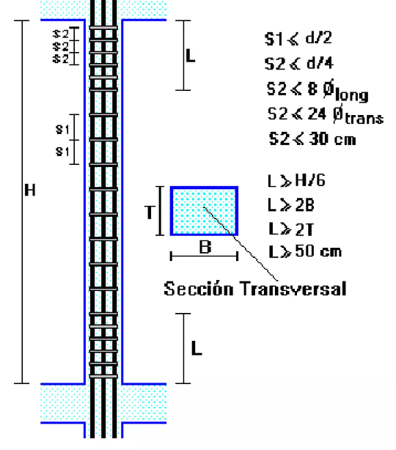
SMAX/2
SOLERA INTERMEDIA EJE E |  |  | diametro # | seccion cm2 | refuerzo columna C1
As | 0 | CM2 | 2 | 0.317
AS/#VARILLAS | 0 |  | 3 | 0.713 | H | 3.5
#VARILLAS |  |  | 4 | 1.267 | B | 0.55
6 | # | 4 | 5 | 1.979 | T | 0.55
 |  |  | 6 | 2.85 | L | 0.58333333333
 |  |  | 7 | 3.879 | L | 1.1
 |  |  | 8 | 5.067 | L | 1.1
 |  |  | 9 | 6.413 | L>= | 0.5
 |  |  | 10 | 7.917
SMAX
 |  |  | 11 | 9.58

COLUMNA PRINCIPAL C1 |  |  | diametro # | seccion cm2 | SMAX | 0.28
As | 22 | CM2 | 2 | 0.317 | S2=MAX/2 | 0.14
AS/#VARILLAS | 3.6666666667 |  | 3 | 0.713
#VARILLAS |  |  | 4 | 1.267 | estribos No. 3@ .15
SMAX/2
6 | # | 8 | 5 | 1.979 | y est.No.3@.20
 |  |  | 6 | 2.85
 |  |  | 7 | 3.879
 |  |  | 8 | 5.067
 |  |  | 9 | 6.413
 |  |  | 10 | 7.917
 |  |  | 11 | 9.58

clasificaion de obras
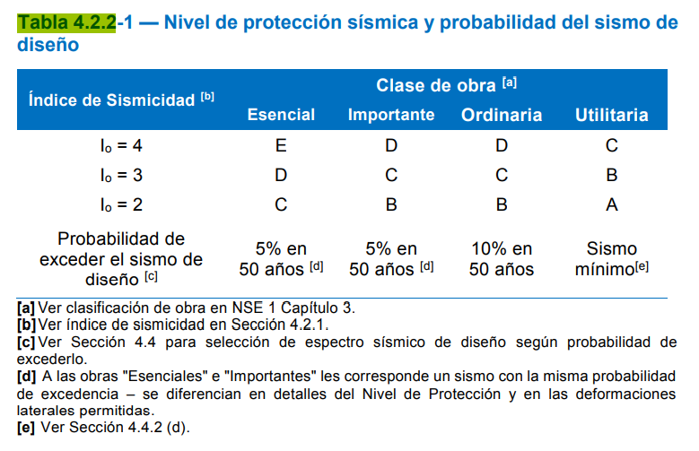
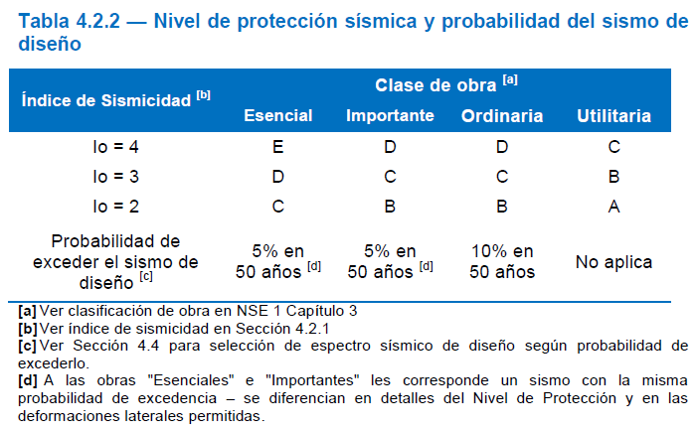
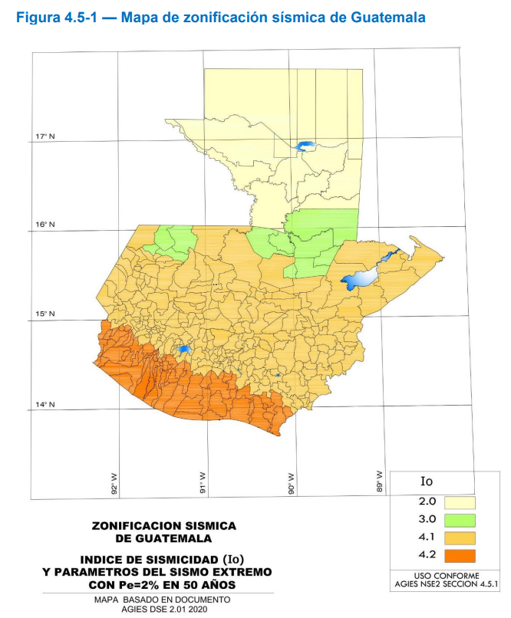
Nivel de Protección Sísmica | Clasificación de Obra

